2014年度
２０１４年度 公益財団法人日本財団 福祉車両助成事業報告書

団体名 | 社会福祉法人 あかぎ万葉
事業名 | ヘルパー車の整備
事業ID | 201462477
助成金額 | ４５０，０００円
車種 | ホンダ ＮＷＧＮ 軽自動車 ２ＷＤ/ＡＴ ガソリン １台
使用施設名称 | 居宅介護支援センター春の苑
助成事業完了日 | 平成２７年 ３月 ４日

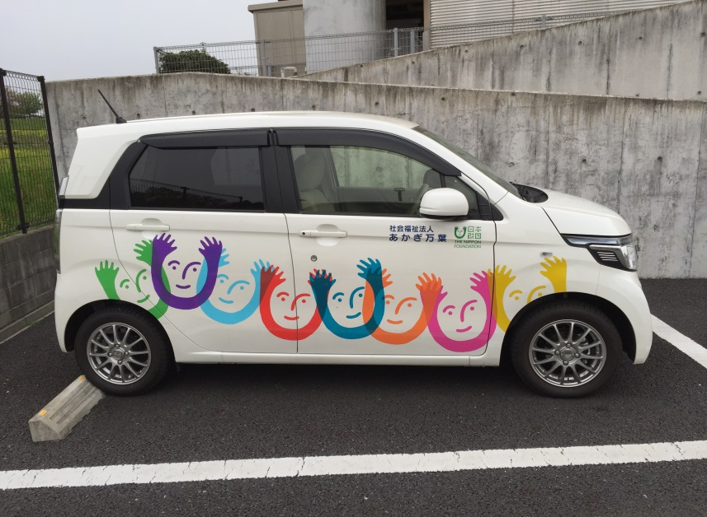

車両写真

